Feuil1
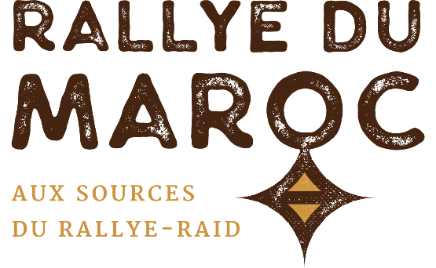
 | NOM, Prénom* :
 | Team* :
 | Tél.* :
 | Email* :

 | Les champs marqués d'un * sont obligatoires.

 |  | RALLYE DU MAROC 2021 PNEUS 4X4 - BUGGY

 |  | MARQUE | DIMENSION | PROFIL (cliquez pour voir la fiche produit !) |  | QTE | PRIX UNITAIRE | TOTAL*
 | 15" |  | 33x10.50-15 | BAJA T/A |  |  | 450.00 € | 0.00 €
 |  |  | 35x12.50-15 | ALL TERRAIN KDR2+ M | MEDIUM |  | 560.00 € | 0.00 €
 | 16" |  | 245/80-16 | ALL TERRAIN KDR2+ M | MEDIUM |  | 710.00 € | 0.00 €
 |  |  | 245/80-16 | ALL TERRAIN KDR2+ S | SOFT |  | 710.00 € | 0.00 €
 |  |  | 245/80-16 | ALL TERRAIN KDR C | PROMO ! |  | 470.00 € | 0.00 €
 |  |  | 215/85-16 | G2 COMPETITION |  |  | 495.00 € | 0.00 €
 | 17" |  | 35x12.50-17 | ALL TERRAIN KDR2+ M | MEDIUM |  | 680.00 € | 0.00 €
 |  |  | 37x12.50-17 | ALL TERRAIN KDR2+ S | SOFT |  | 765.00 € | 0.00 €
 |  |  | 37x12.50-17 | ALL TERRAIN KDR2+ M | MEDIUM |  | 765.00 € | 0.00 €
 |  | TOTAL COMMANDE |  |  |  |  |  | 0.00 €
*Les professionnels commandant en Europe peuvent récupérer les 20% de TVA (transport en Europe à leur charge). Nous contacter.

 | Ces tarifs incluent le transport, le stockage & le montage sur le rallye. Autres dimensions : nous consulter.

 |  | DISTRIBUTEUR

